概要
目標角度と現在角度の推移
項目 | 値
生成日時 | 2026-09-21 21:25:50
記録点数 | 733
記録時間 [s] | 73.3
最終目標角度 [deg] | 90
最終指令角度 [deg] | 0
最終現在角度 [deg] | 0
最終角度誤差 [deg] | 0
最大追従誤差 [deg] | 0
最終状態 | GRASP_CHECK

把持点（生値） | 最小法線力 [N] | 平均法線力 [N] | 最大法線力 [N]
AMIR1 左指 | 2.0689528231E-11 | 8.4243298596 | 26.436641417
AMIR1 右指 | 2.0692383964E-11 | 8.3214628566 | 26.36548752
AMIR2 左指 | 2.3380081311E-11 | 9.1937764513 | 26.730865948
AMIR2 右指 | 2.3380015165E-11 | 9.073670017 | 26.721949779

把持点（把持直後=0補正） | 最小変動 [N] | 平均変動 [N] | 最大変動 [N]
AMIR1 左指 | 0.18503152015 | 3.9962808526 | 6.2835877705
AMIR1 右指 | 0.12813564022 | 4.091127526 | 6.2580867532
AMIR2 左指 | 0.32315788097 | 4.9871311346 | 9.2909679388
AMIR2 右指 | 0.31575950318 | 5.0823469787 | 8.842642206

把持点の法線力推移（表示用平滑値）
物体重心位置 | 初期値 [m] | 最終値 [m] | 変位 [m]
X | -4.830429511E-22 | 0.00087028932374 | 0.00087028932374
Y | -1.2219049208E-20 | 3.1420391209E-05 | 3.1420391209E-05

把持直後基準の法線力変動

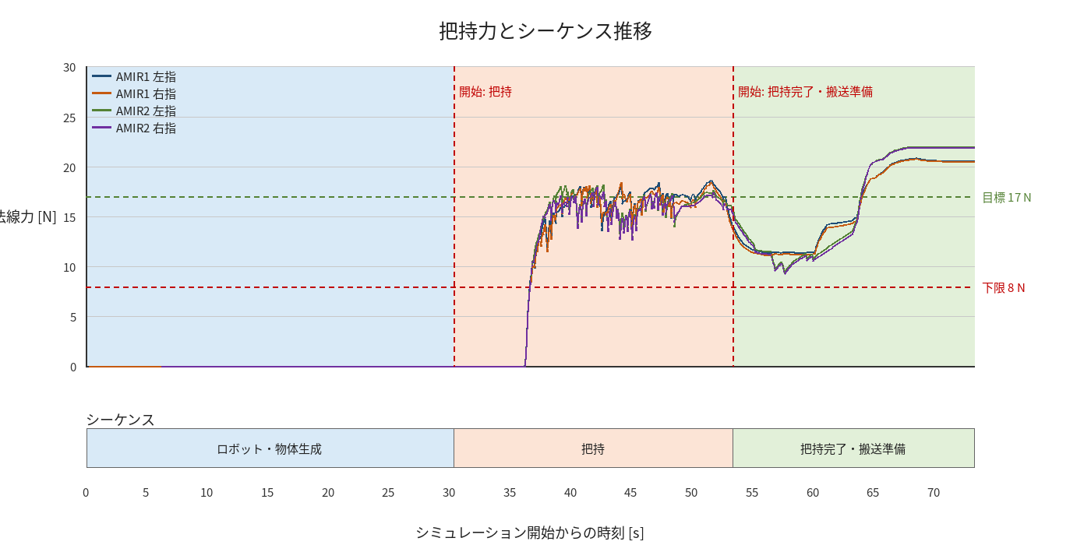

物体姿勢 XYZ（Roll・Pitch・Yaw）

物体重心位置のX-Y軌跡（Zは除外）

